Sheet1
 | 新页面 | 路径 | 截图

学员端 | 课程目录--筛选条件--添加CPT/D可获得时数 | trunk/www/html/xueyuan/CPT管理/xuankezhongxinshaixuantiaojian.html | 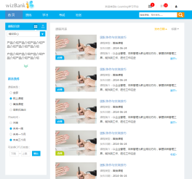

 | 课程详情--CPT/D时数 | trunk/www/html/xueyuan/CPT管理/xuexi-kechengxiangqing.html | 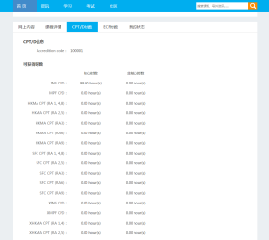

管理员端 | CPT/D 牌照管理 | trunk/www/html/admin/CPT管理/1_CPT_type_Management.html | 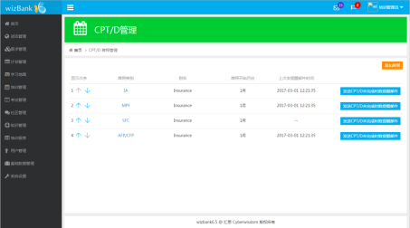 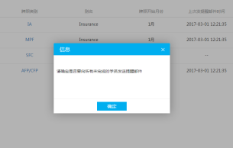

 | CPT/D 牌照管理--添加牌照 | trunk/www/html/admin/CPT管理/2_type_setting_new.html | 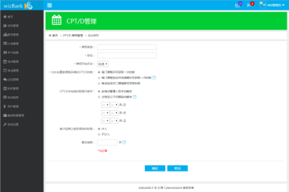

 | CPT/D 牌照管理--牌照详细信息 | trunk/www/html/admin/CPT管理/3_type_info.html( trunk/www/html/admin/CPT管理/3_type_info_time.html ) | 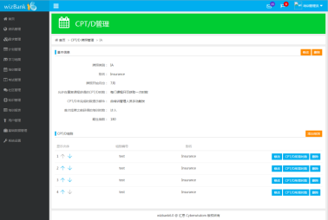 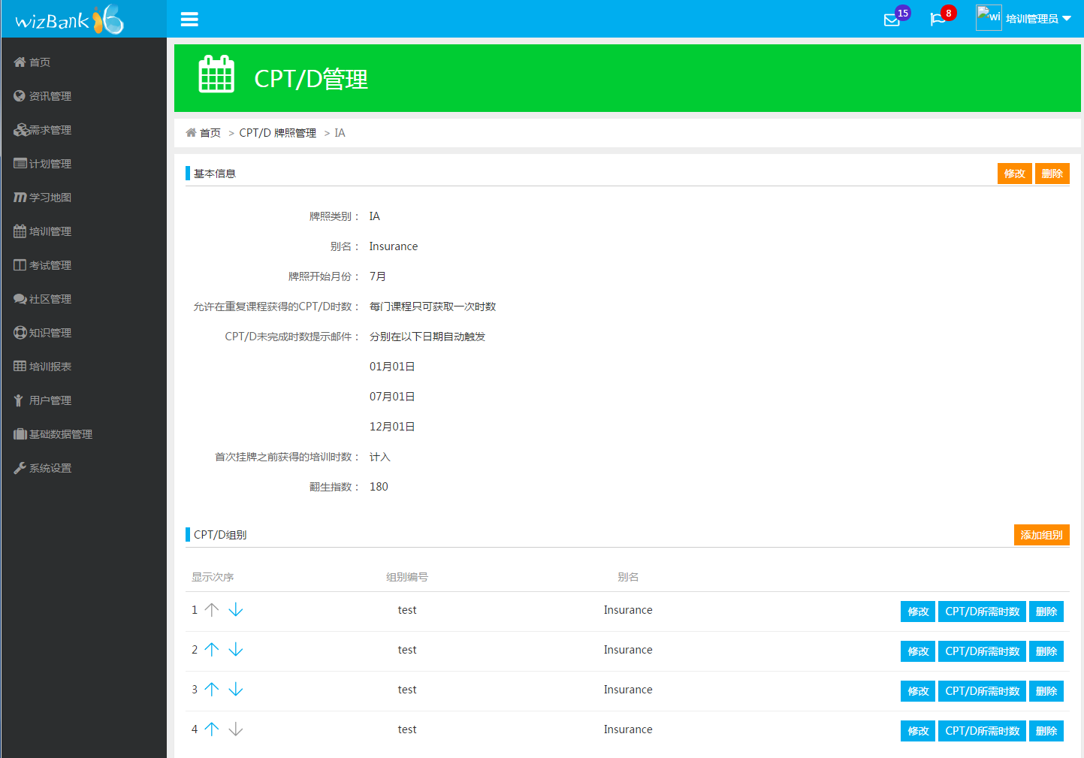 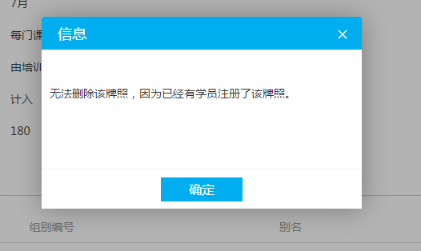 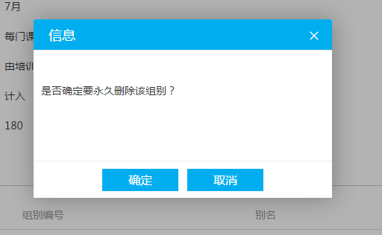

 | CPT/D 牌照管理--牌照详细信息--修改 | trunk/www/html/admin/CPT管理/4_type_info_change.html | 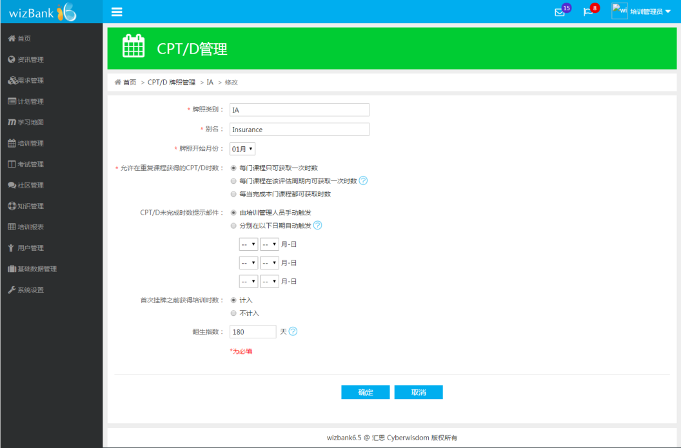

 | CPT/D 牌照管理--牌照名称--添加组别 | trunk/www/html/admin/CPT管理/5_Group_add_new.html | 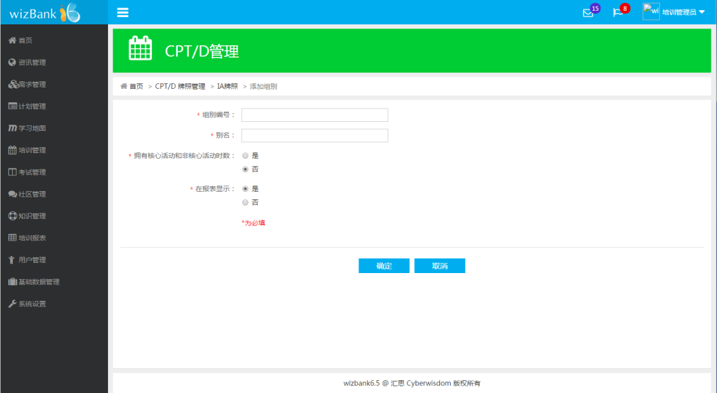

 | CPT/D 牌照管理--牌照名称--修改组别 | trunk/www/html/admin/CPT管理/5_Group_add_new_change.html | 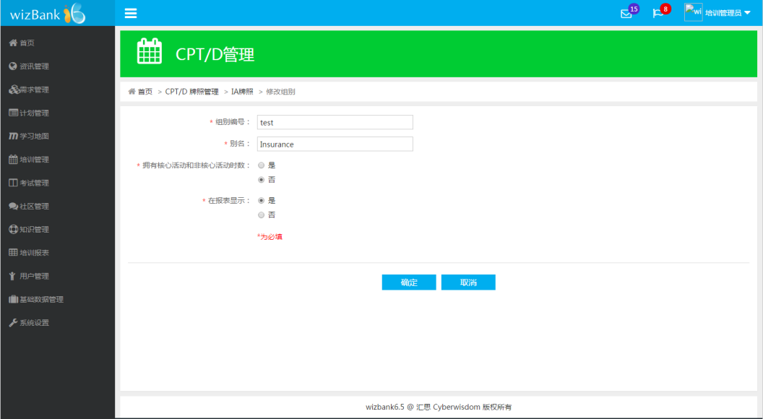

 | CPT/D牌照管理--IA--test01分组--CPT/D所需时数 | trunk/www/html/admin/CPT管理/6_Group_Requirement_new.html | 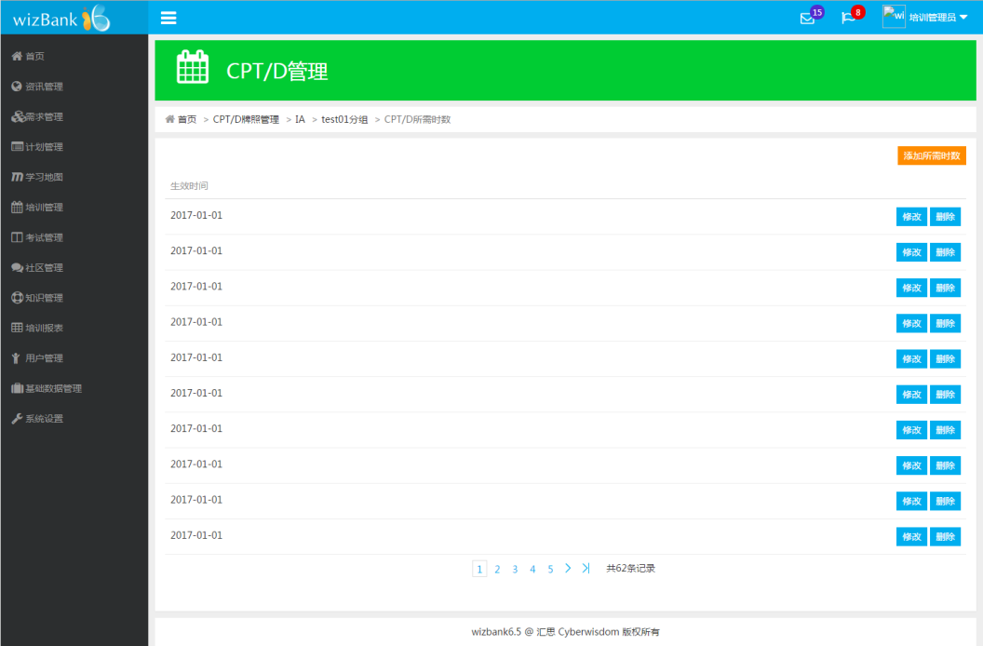 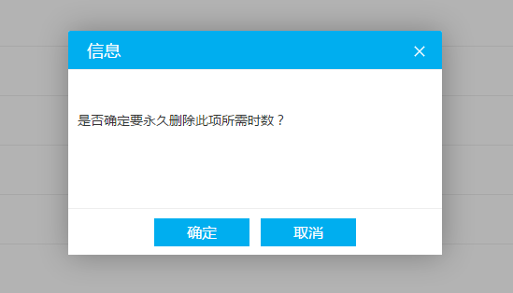

 | CPT/D牌照管理--IA--test01分组--CPT/D所需时数--添加所需时数 | trunk/www/html/admin/CPT管理/7_Add_Group_Requirement_new.html | 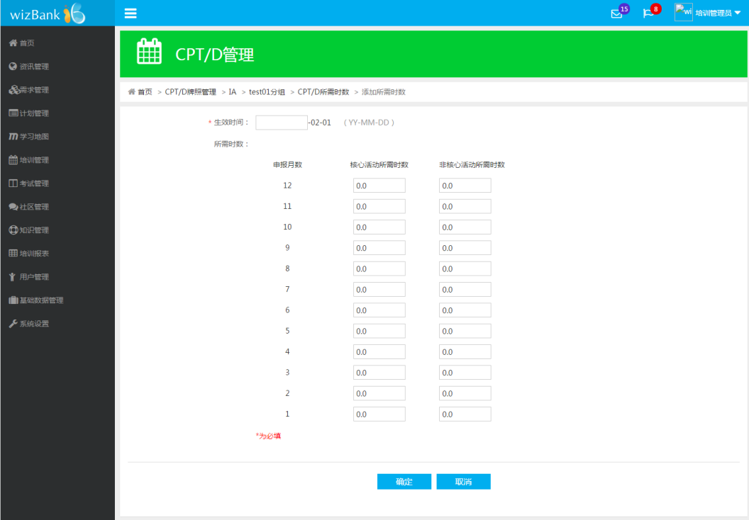

 | CPT/D牌照管理--IA--test01分组--CPT/D所需时数--2017-01-01修改 | trunk/www/html/admin/CPT管理/8_Add_Group_Requirement_new_change.html | 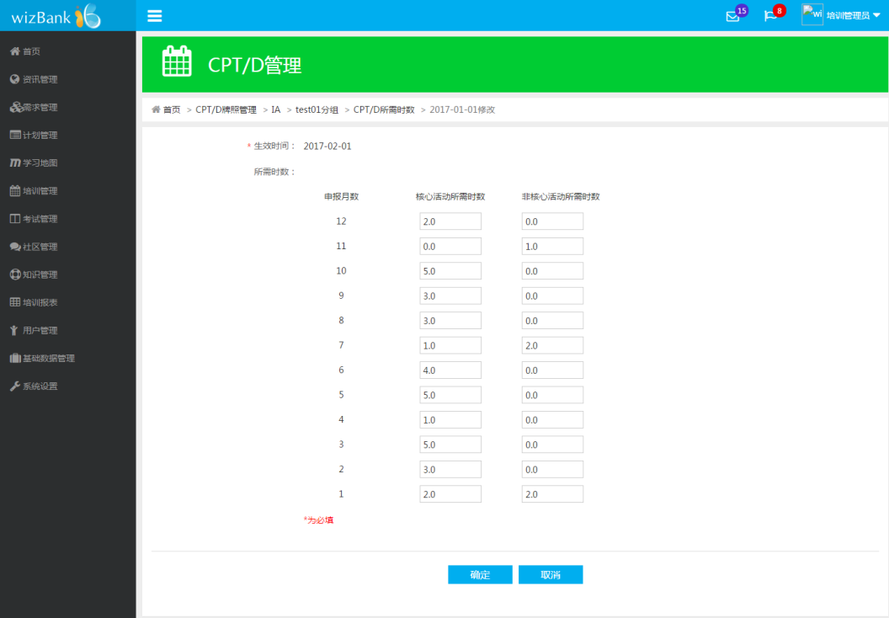

 | CPT/D 牌照注册管理 | trunk/www/html/admin/CPT管理/9_Registration_Management_new.html | 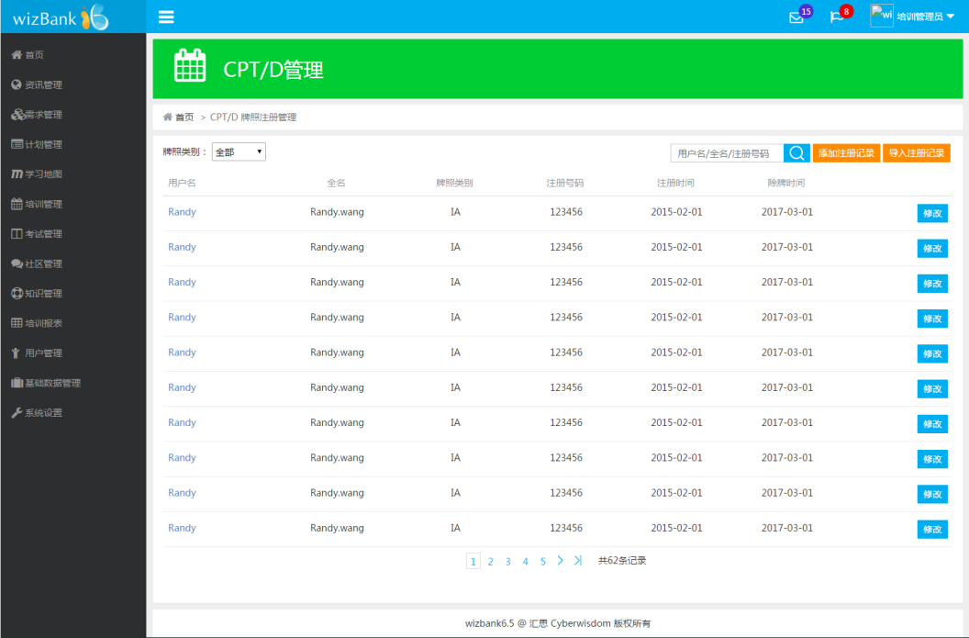

 | CPT/D 牌照注册管理--添加注册信息 | trunk/www/html/admin/CPT管理/10_Add_Registration_new.html | 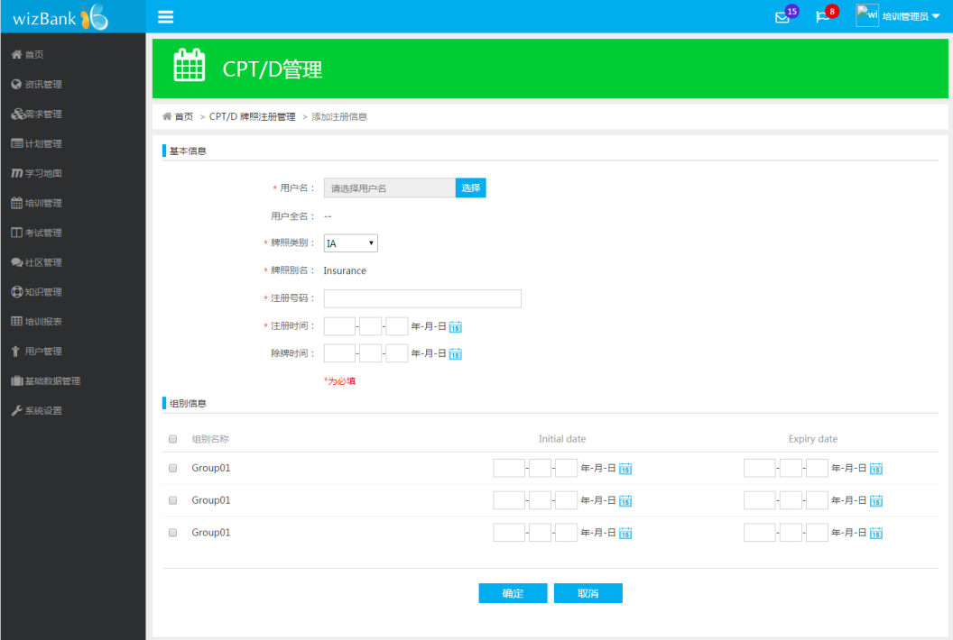

 | CPT/D 牌照注册管理--Randy | trunk/www/html/admin/CPT管理/11_Registration_info_new.html | 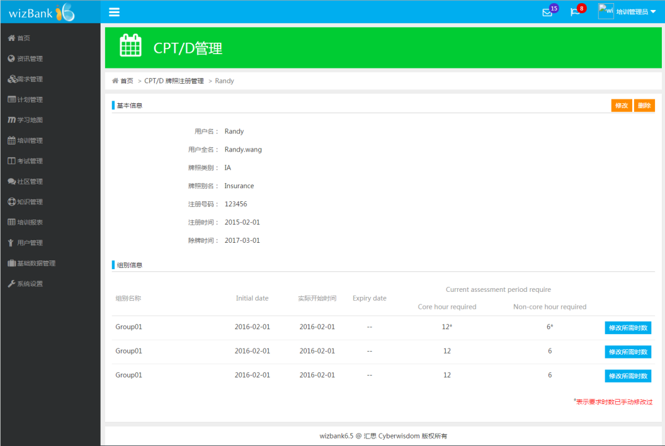 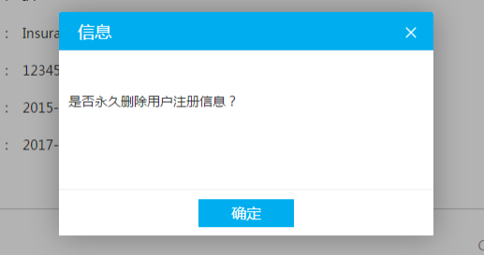 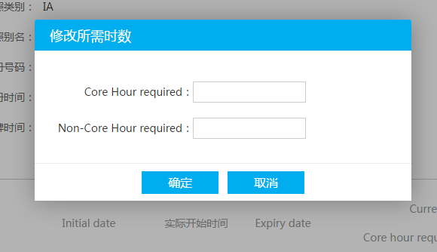

 | CPT/D 牌照注册管理--Randy--修改 | trunk/www/html/admin/CPT管理/12_Registration_info_change.html | 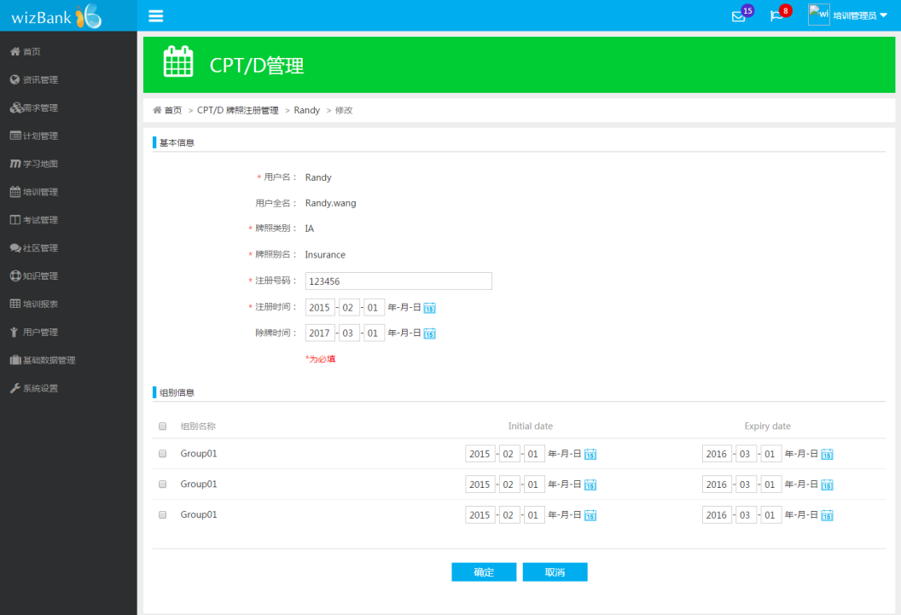

 | 课程管理--课程名称--CPT/D时数设置 | trunk/www/html/admin/CPT管理/13_CPT_Hours.html | 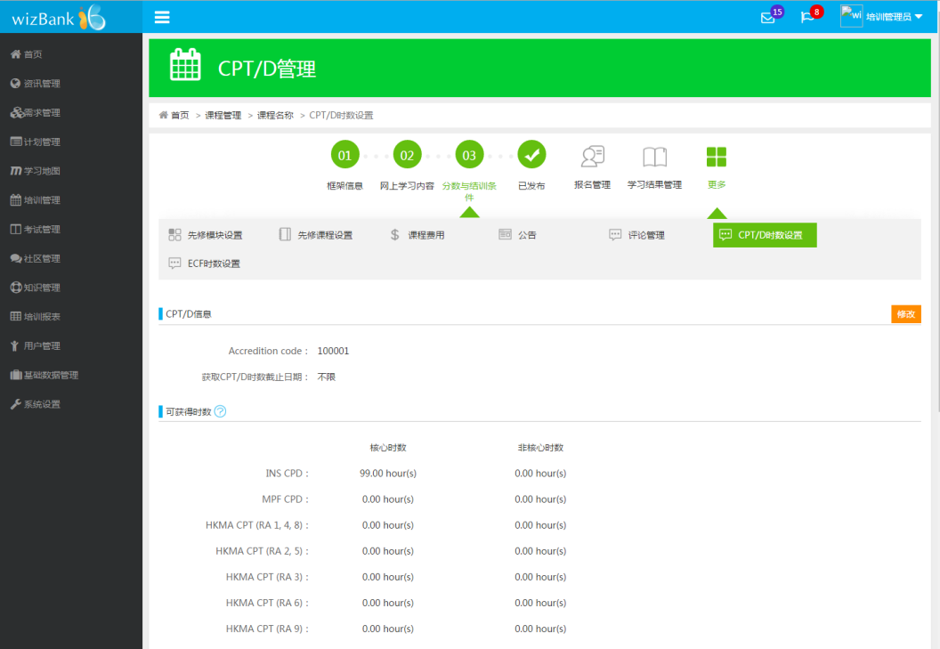

 | 课程管理--课程名称--CPT/D时数设置--修改 | trunk/www/html/admin/CPT管理/14_CPT_Edit.html | 

 | 课程管理--课程名称--CPT/D可获得时数 | trunk/www/html/admin/CPT管理/15_CPT_Hours_awarded.html | 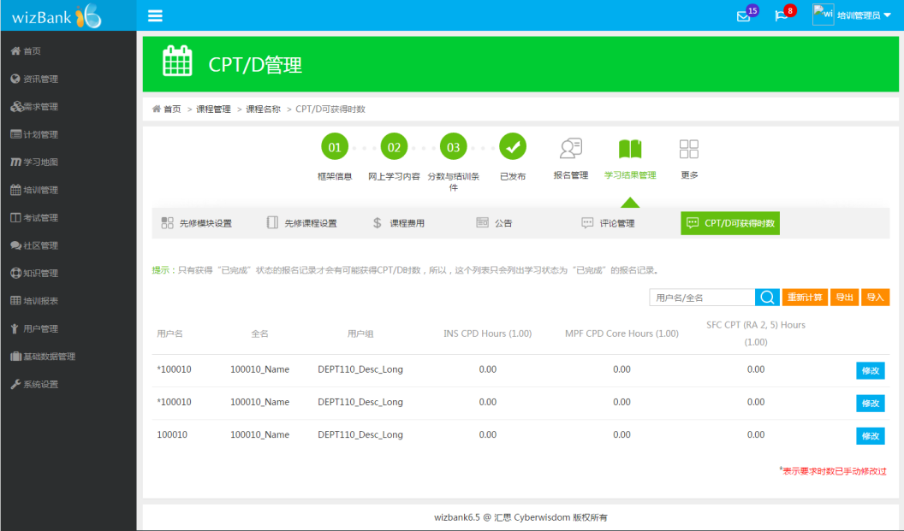 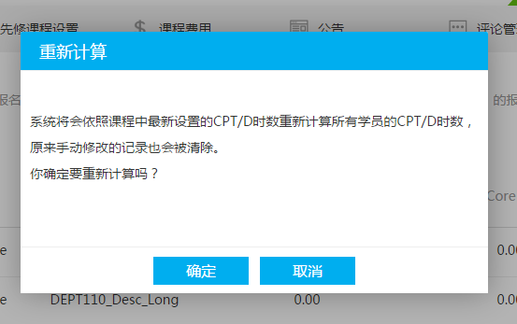 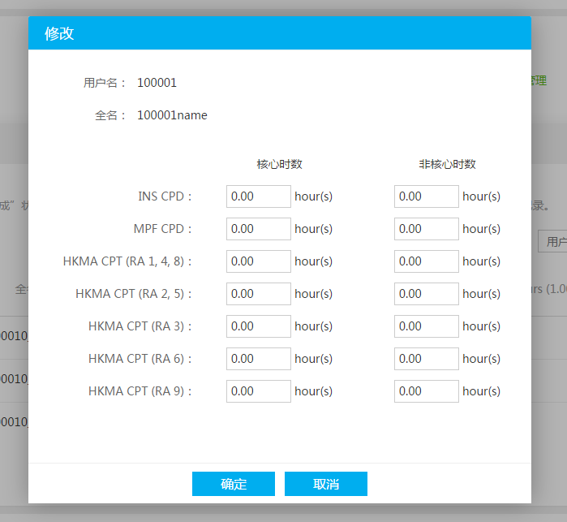

 | 课程管理--课程名称--CPT/D可时数设置 | trunk/www/html/admin/CPT管理/16_Classroom_Course_CPT_Hours.html | 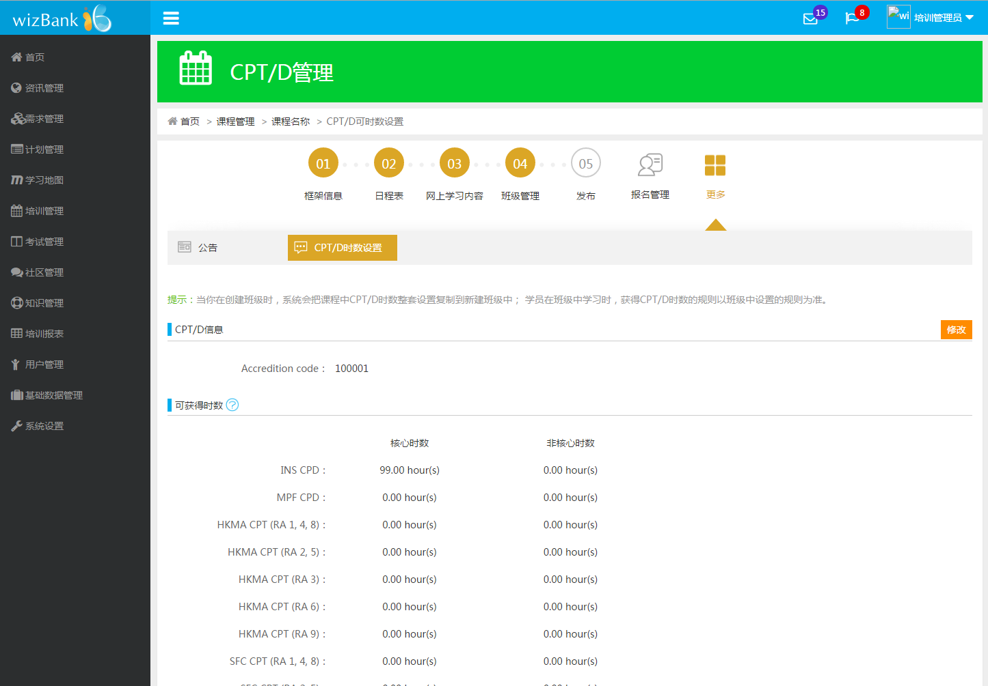

 | 课程管理--课程名称--班级管理 | trunk/www/html/admin/CPT管理/17_Classroom_Course_Class_management.html | 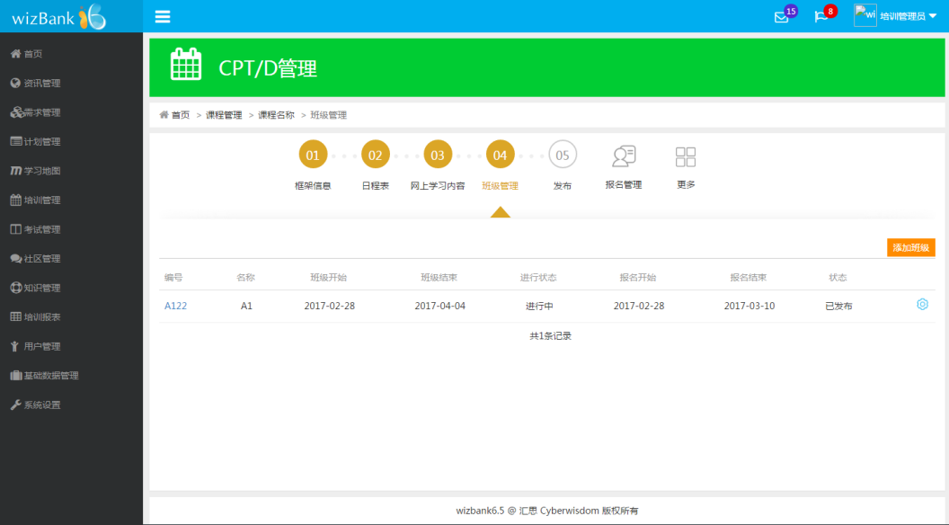

 | 课程管理--课程名称--班级管理--班级编号--CPT/D可获得时数 | trunk/www/html/admin/CPT管理/18_Classroom_Course_Class_management_Result_management.html | 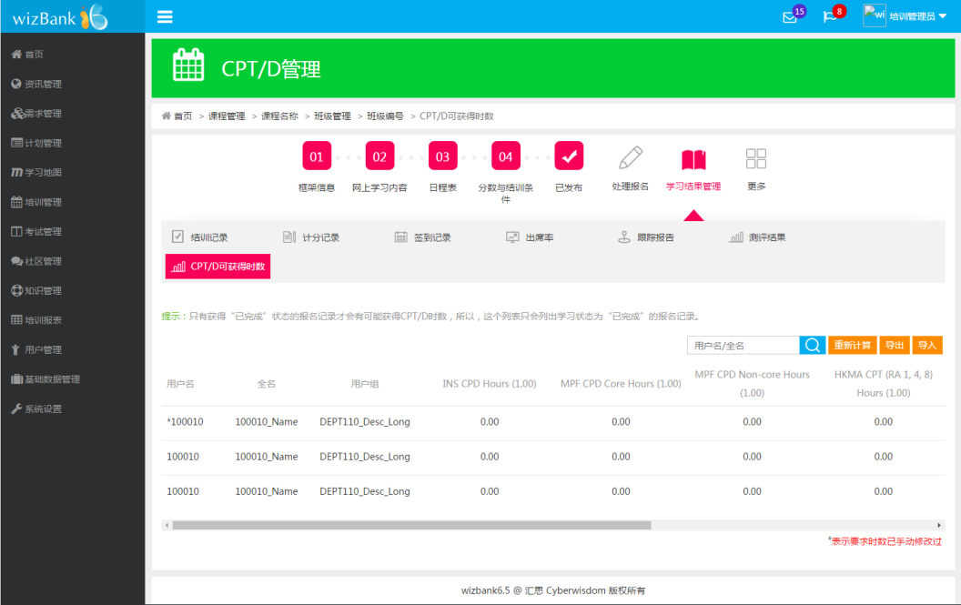 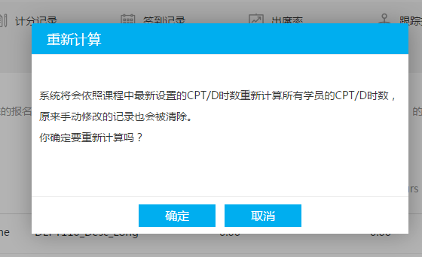 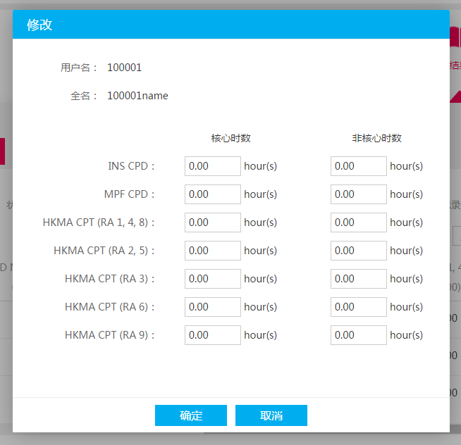

 | 课程管理--课程名称--班级管理--班级编号--CPT/D时数设置 | trunk/www/html/admin/CPT管理/19_Classroom_Course_Class_management_class_hours.html | 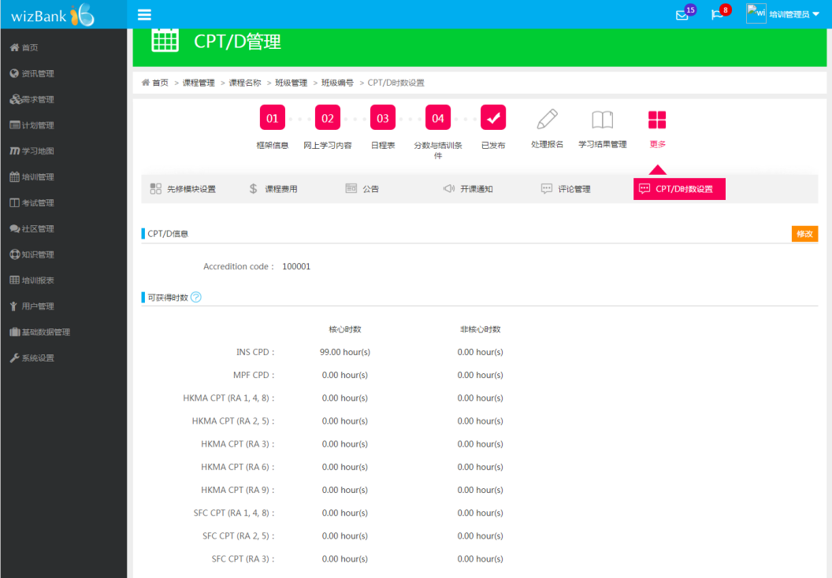

 | 课程管理--课程名称--班级管理--班级编号--CPT/D时数设置--修改 | trunk/www/html/admin/CPT管理/20_Classroom_Course_Class_management_class_hours_edit.html | 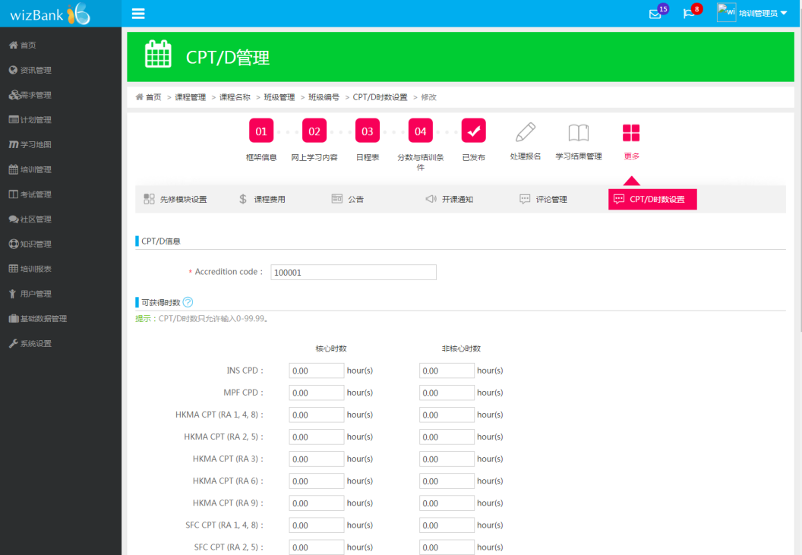

 | 课程管理--课程名称--CPT/D时数设置--修改 | trunk/www/html/admin/CPT管理/21_Classroom_Course_classname_CPThours_edit.html | 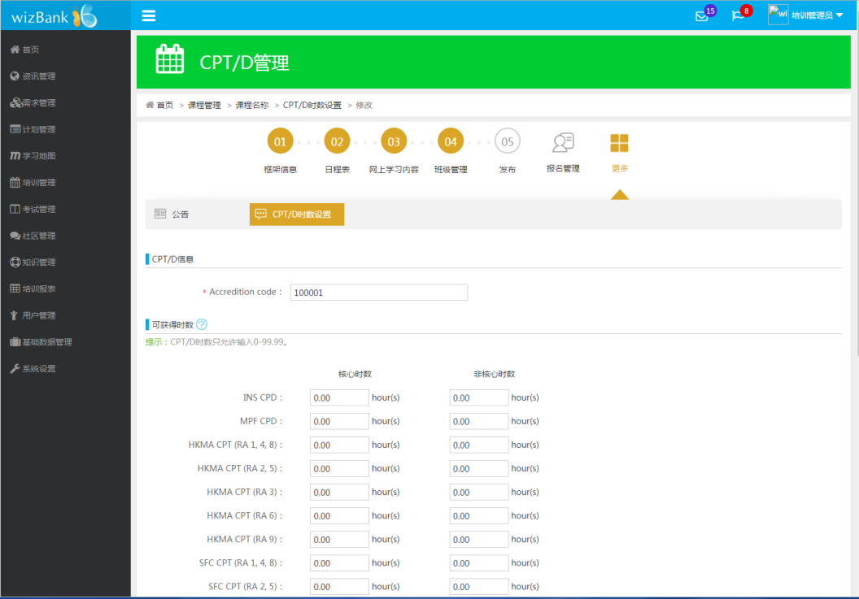

学员端 | 学习日程表 | trunk/www/html/xueyuan/xuexirichengbiao/richengbiao.html | 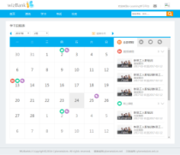

管理员端 | 学员学习进展报告 | trunk/www/html/admin/xuexibaogao/xueyuanxuexitongjibaobiao.html | 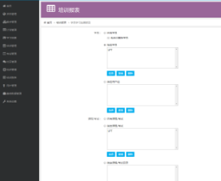 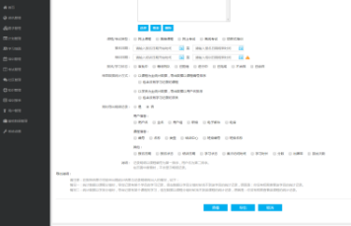

 | 学员学习进展报告--以学员为主 | trunk/www/html/admin/xuexibaogao/xueyuanxuexitongjibaobiao-xueyuanweizhu.html | 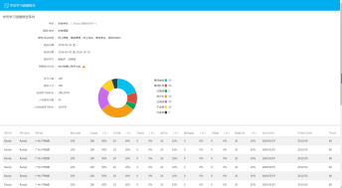 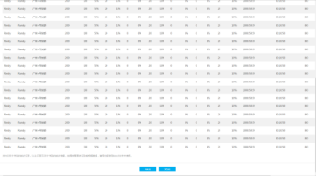

 | 学员学习进展报告--以课程为主 | trunk/www/html/admin/xuexibaogao/xueyuanxuexitongjibaobiao-kechengweizhu.html | 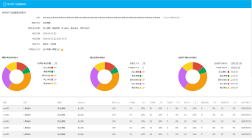 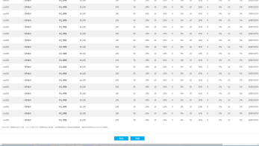

管理员端 | 网上课程 | trunk\www\html\admin\buzhou-wangshangkecheng.html

 | 面授课程--独立内容 | trunk\www\html\admin\buzhou-mianshoukecheng-dulineirong.html
 | 面授课程--独立内容--班级 | trunk\www\html\admin\buzhou-mianshoukecheng-tongyineirong.html | 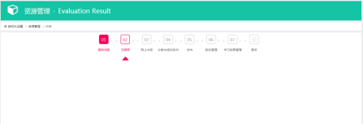

 | 面授课程--统一内容 | trunk\www\html\admin\buzhou-mianshoukecheng-tongyineirong.html
 | 面授课程--统一内容--班级 | trunk\www\html\admin\buzhou-mianshoukecheng-tongyineirong-banji.html

 | 项目式培训 | trunk\www\html\admin\buzhou-xiangmushipeixun.html

 | 公开课 | trunk\www\html\admin\buzhou-gongkaike.html

管理员端 | 导出用户信息 | trunk\www\html\admin\yonghuguanli\yonghuxinxi-daochuyonghuxinxi.html | 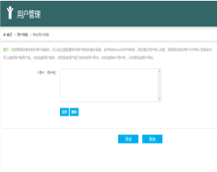

 | 导入用户信息 | trunk\www\html\admin\yonghuguanli\yonghuxinxi-daoruyonghuxinxi.html | 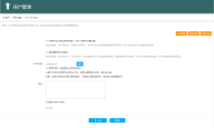

 | 系统设置--设置（登录参数和运行参数里的密码安全设置） | 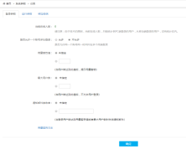 trunk\www\html\admin\xitongshezhi\xitongcanshu.html | 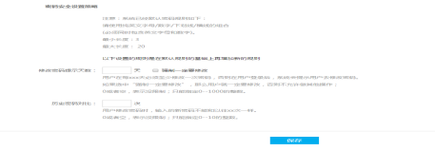

 | 系统日志 | trunk\www\html\admin\xitongshezhi\xitongyunzuorizhi.html | 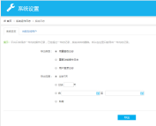

学员端 | 考试报告 | trunk\www\html\xueyuan\kaoshi\kaoshibaogao.html | 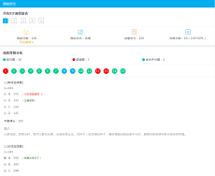

 | 修改密码 | trunk\www\html\xueyuan\gerenzhuye\gerenzhongxin-xiugaimima-new.html | 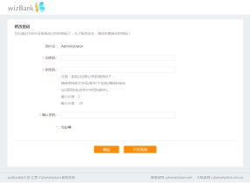

移动端 | 考试报告 | trunk\www\mobile\html\kaoshi\kaoshi-chengji.html | 